Instrucciones
No. | INSTRUCCIONES DE DILIGENCIAMIENTO MATRIZ DE COMPATIBILIDAD DE SISTANCIAS QUÍMICAS
1 | Ingrese a la hoja "Matriz de compatibilidad" para diligenciar los siguientes campos: - Fecha de elaboración de la Matriz. - El responsable de la Elaboración. - Lugar: hace referencia al espacio donde se almacenan las sustancias químicas, por ejemplo: Bodega de almacenamiento de productos de aseo Piso 1 o Bloque A. - Observaciones: N.C. (NO CLASE): hace referencia a las sustancias químicas que no presentan clase del Sistema Globalmente Armonizado-SGA
2 | Ingrese la siguiente información: Nombre Común: hace referencia al nombre que se encuentra en la etiqueta y hoja de seguridad del producto o sustancia, por ejemplo: Jabón lavaloza, Creolina, entre otros. La información debe ser diligenciada de forma vertical y horizontal, como se observa en la imagen abajo y coincidiendo en la secuencia.
3 | 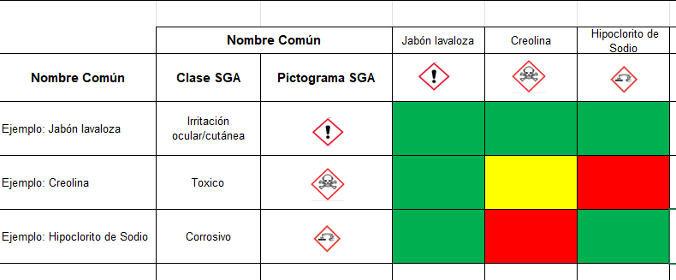 Se debe Incluir en las casillas "CLASE" y "PICTOGRAMA" la clase a la que pertenece la sustancia con su respectiva descripción según lo establecido por el Sistema Globalmente Armonizado-SGA, por ejemplo: Clase Tóxico. Así mismo, se debe incluir en la casilla siguiente (a la derecha) el pictograma de la sustancia según la clase establecida. 'Las casillas diligenciadas con la imagen del pictograma correspondiente a cada sustancia debe coincidir en los ejes horizontal y vertical en el mismo orden, como se evidencia en la siguiente imagen: NOTA: La información antes descrita se encuentra en la hoja de seguridad de la sustancia en la Sección 2.
 | CLASES Y PICTOGRAMAS SEGÚN SGA Es la naturaleza del peligro físico, del peligro para la salud o del peligro para el ambiente, de una sustancia; por ejemplo: sólido inflamable, cancerígeno, toxicidad aguda por vía oral. Pictogramas se encuentran: Gases Inflamables Aerosoles Gases Comburentes Gases a presión Líquidos o solidos inflamables Sustancias y Mezclas que reaccionan espontáneamente Líquidos o solidos pirofóricos Sustancias y mezclas que experimentan calentamiento espontaneo Líquidos O solidos Comburentes Peróxidos Orgánicos Sustancias y mezclas corrosivas Toxicidad Aguda Irritación ocular/cutánea Peligrosidad por aspiración/cancerígeno Peligro para el medio ambiente
4 | Compatibilidad para almacenamiento según SGA Posteriormente, se realiza el cruce de las compatibilidades de las sustancias respecto a las CLASES del SGA y su identificación e información de peligros, estabilidad y reactividad definidas en las secciones 2 y 10 de la hoja de seguridad, para esto se debe señalizar con un color teniendo en cuenta el siguiente cuadro: Para las sustancias químicas que no tengan información del Sistema Globalmente Armonizado, se deberá realizar la equivalencia de acuerdo a la información establecida en las secciones 2 y 10 de las respectivas hojas de seguridad.
5 | Teniendo en cuenta que las sustancias identificadas en color amarillo tienen restricciones para su almacenamiento, se deberá describir dichas restricciones por cada sustancia de acuerdo a la información suministrada en la hoja de seguridad, al final de la matriz de compatibilidad Ejemplo:

